Hoja1
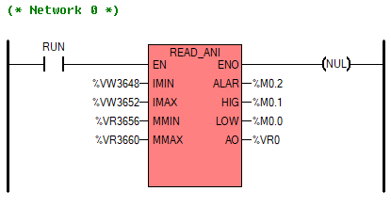

 | 3664
 | 3665
 | 3666
 | 3667
 | 3668
 | 3669
 | 3670
 | 3671
%VR3672 | 3672
 | 3673
 | 3674
 | 3675
%VR3676 | 3676
 | 3677
 | 3678
 | 3679

